Progetto
 | LD Italia - LEYBOLD
 | Tel 0363 1806080 mail info@ld-italia.com
 | AZIONE 10.8.1.B2
 | Laboratorio professionalizzante FOTOVOLTAICO | Numero gruppi richiesti | Prezzo unitario escluso IVA | Prezzo per tot. gruppi escluso IVA
E4.2.1 | SISTEMA FOTOVOLTAICO A PANNELLI DIDATTICO | 1 | 8,498.70 | 8,498.70

 | Totale |  | € 0.00 | € 0.00

 | 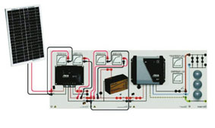
 | ESPERIMENTI ESEGUIBILI

 | DESCRIZIONE ANALITICA APPARECCHIATURE

LD ITALIA via Fara 19/B 24040 Canonica d'Adda (BG) P.IVA 08425410969

